상품제안서
에코라이프 럭셔리 두꺼운 극세사 흡수 비치타올(400g) | 상품코드: F27449

 |  |  |  |  |  |  | 02-412-0044 | www.easy1.co.kr
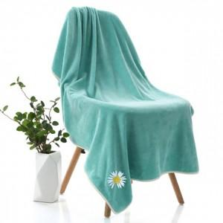

【상세/제작정보】 | 스티커 제작및 부착 비용 별도 문의.

【인쇄/포장옵션】 | 자수, 포장지포장 / 시판박스

【공급단가】 | 수량 | 120~ | 360~ | 500~ | 1,000~ | 3,000~
*VAT별도 | 단가 | 5,980원 | 5,880원 | 5,750원 | 5,520원 | 5,290원

【상품 URL】 | https://dev.easy1.co.kr:443/src/goods_detail.php?gdno=27449

